Ондулин, Ондувилла
2026-05-27 | ЛИСТЫ
Серия |  |  | Цвет | руб/шт | руб/м²
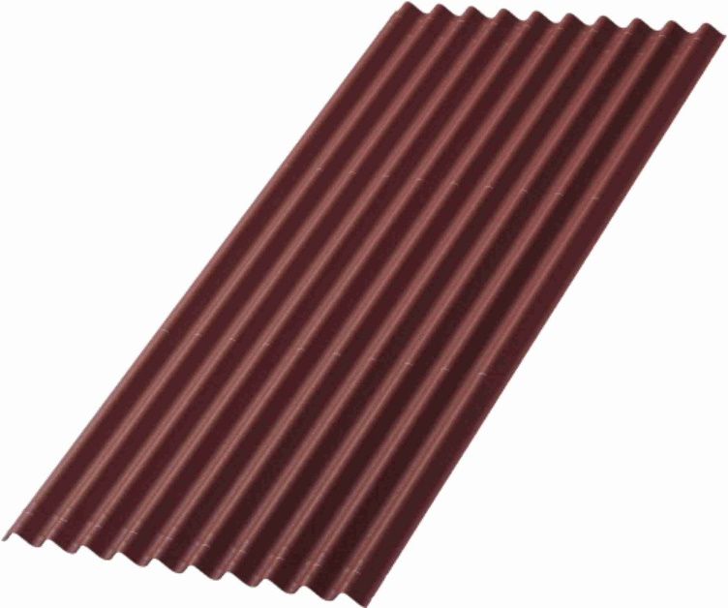 СМАРТ |  |  | зеленый | 1,029.00 | 527.69
 |  |  | красный | 1,026.00 | 526.15
 |  |  | коричневый | 1,026.00 | 526.15
 |  |  | серый | 980.00 | 502.56
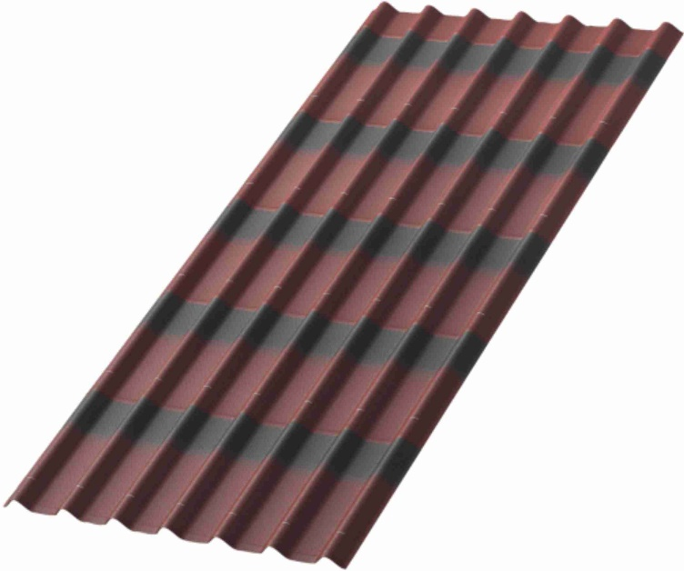 ЧЕРЕПИЦА |  |  | зеленый | 1,133.00 | 581.03
 |  |  | красный | 1,129.00 | 578.97
 |  |  | коричневый | 1,129.00 | 578.97
 |  |  | графит | 1,129.00 | 578.97
 | КОМПЛЕКТУЮЩИЕ
Наименование | Характеристики |  | Цвет | Цена, руб
ГВОЗДИ (100 ШТ) | Кол-во | 100 шт/упак. | зеленый красный коричневый серый | 396
 | Полезная длина | 75 мм
 | Толщина | 3,1 мм
 | Вес | цинк+ПНД
КОНЕК СМАРТ | Размеры | 1000 х 420 мм | зеленый красный коричневый серый | 553
 | Полезная длина | 875 мм
 | Толщина | 3 мм
 | Вес | 1,32 кг
КОНЕК ЧЕРЕПИЦА | Размеры | 1035 х 420 мм | зеленый красный коричневый серый | 553
 | Полезная длина | 910 мм
 | Толщина | 3 мм
 | Вес | 1,38 кг
ЕНДОВА | Размеры | 1000 х 420 мм | зеленый красный коричневый серый | 553
 | Полезная длина | 850 мм
 | Толщина | 3 мм
 | Вес | 1,32 кг
ЩИПЕЦ СМАРТ | Размеры | 1000 х 210 мм | зеленый красный коричневый серый | 505
 | Полезная длина | 850 мм
 | Толщина | 3 мм
 | Вес | 0,77 кг
ЩИПЕЦ ЧЕРЕПИЦА | Размеры | 1035 х 150 мм | зеленый красный коричневый серый | 505
 | Полезная длина | 915 мм
 | Толщина | 3 мм
 | Вес | 0,55 кг
Труба вентиляционная СМАРТ | Основание | 700 х 450 мм | 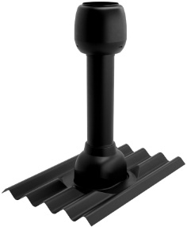 черная | 4684
 | Высота | 700 мм
 | Диаметр | 110 мм
 | Вес | 2,25 кг
Труба вентиляционная ЧЕРЕПИЦА | Основание | 700 х 450 мм | 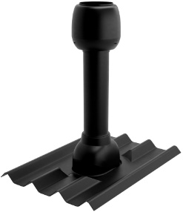 черная | 5099
 | Высота | 700 мм
 | Диаметр | 110 мм
 | Вес | 2,25 кг
Заполнитель карниза | Материал | всп.полиэтилен | Смарт | 72
 | Вес | 0,01 кг | Черепица | 102

